機能概要
画面設計書 |  |  |  |  | 機能概要 |  |  |  |  |  |  |  |  |  |  |  | 担当者 |  |  | 日付
 |  |  |  |  |  |  |  |  |  |  |  |  |  | 作成 |  |  | 郭 |  |  | 2020-07-22
 |  |  |  |  |  |  |  |  |  |  |  |  |  | 変更 |  |  | HYN叶紅偉 |  |  | 2021-07-12

 | 1．機能概要

 |  | 【想定利用者】 | ミスミ社員

 |  | 【利用目的】 | 発注点（モンテカルロ）対象アイテム情報を一括でアップロードするため。
 |  |  | 発注点（モンテカルロ）対象アイテム情報を一括でダウンロードするため。

 |  | 【利用時間】 | 常時利用可能（メンテナンスモード時を除く）

 |  | 【主要機能】 | アップロードの場合
 |  |  |  | ・指定されたファイルをもとに発注点（モンテカルロ）対象アイテム情報を登録する。
 |  |  |  | 既に登録されていた場合は、更新する。

 |  |  | ダウンロードの場合
 |  |  |  | ・指定された検索条件で発注点（モンテカルロ）対象アイテム情報をダウンロードする。

 |  | 【機能補足】 | ユーザーの権限に応じたボタンの活性・非活性制御をする。

 |  | 【前提条件】 | ログインしていること
【ToBe外部設計】
対象現法については確認する

 | 2.対象現法
 |  |  |  |  |  |  |  |  |  |  |  |  | 【凡例】 ○：利用可能、△：一部利用可能、×：利用不可
 |  | 提供機能 |  |  |  | US | KR | DE | TW | SG | TH | IN | MY |  | JK | CN |  | JP | VN |  | MX
 |  | 全機能 |  |  |  | 〇 | 〇 | 〇 | × | 〇 | 〇 | 〇 | 〇 |  | 〇 | 〇 |  | 〇 | 〇 |  | 〇

処理フロー
画面設計書 |  | 処理フロー |  | 担当者 | 日付
 |  |  | 作成 | 郭 | 2020-07-22
 |  |  | 変更 | HYN叶紅偉 | 2021-07-12

【凡例】
他MS API
アプリ基盤部品
自領域
テーブル
他領域
テーブル
バッチ/画面
サービスAPI
 | 1．処理フロー

＜社内フロント＞
＜調達基盤/在庫補充サービス＞
＜S3>
＜共通業務基盤・共通サービス＞

ULファイル
汎用ファイルアップロードAPI（共通）
メニュー
ULファイル

発注点（モンテカルロ）対象アイテムUL
非同期タスク登録

非同期タスク
登録部品

非同期タスクテーブル

発注点（モンテカルロ）対象アイテムUL・DL
ULボタン押下
非同期

DLボタン押下
発注点（モンテカルロ）対象アイテムUL
マスタ更新
汎用ファイル
ダウンロード部品
ULファイル

在庫設定マスタ参照API
在庫設定マスタ

発注点（モンテカルロ）対象アイテム
UL・DL処理後
遷移

汎用ファイル
アップロード部品
UL結果ファイル

汎用ダウンロードファイル管理登録API
汎用ダウンロードファイル
管理テーブル

発注点（モンテカルロ）対象アイテムDL
非同期タスク登録

汎用DL
非同期タスク
登録部品

発注点（モンテカルロ）対象アイテム
非同期タスクテーブル

非同期

発注点（モンテカルロ）対象アイテムDL
ファイル作成

汎用ファイル
アップロード部品
DLファイル

汎用ダウンロードファイル管理登録API
汎用ダウンロードファイル
管理テーブル

画面レイアウト
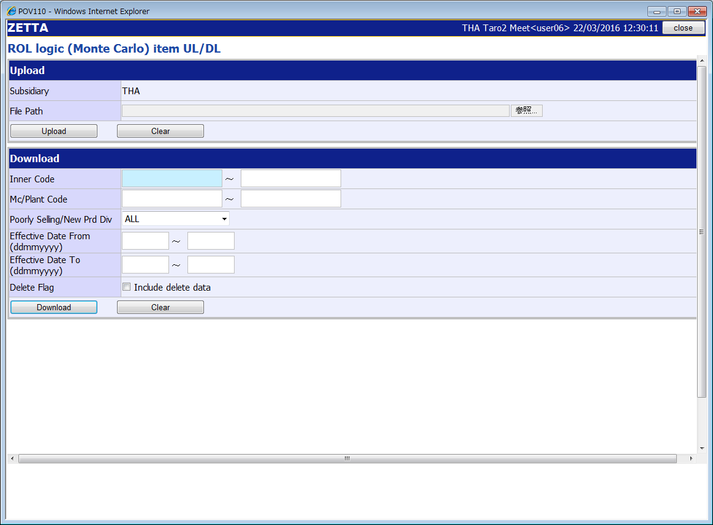
画面設計書 |  |  |  | 画面レイアウト |  | 担当者 | 日付
 |  |  |  |  | 作成 | 郭 | 2020-07-22
 |  |  |  |  | 変更 | HYN叶紅偉 | 2021-07-12
 | １．画面レイアウト
 |  | ＜画面イメージ＞
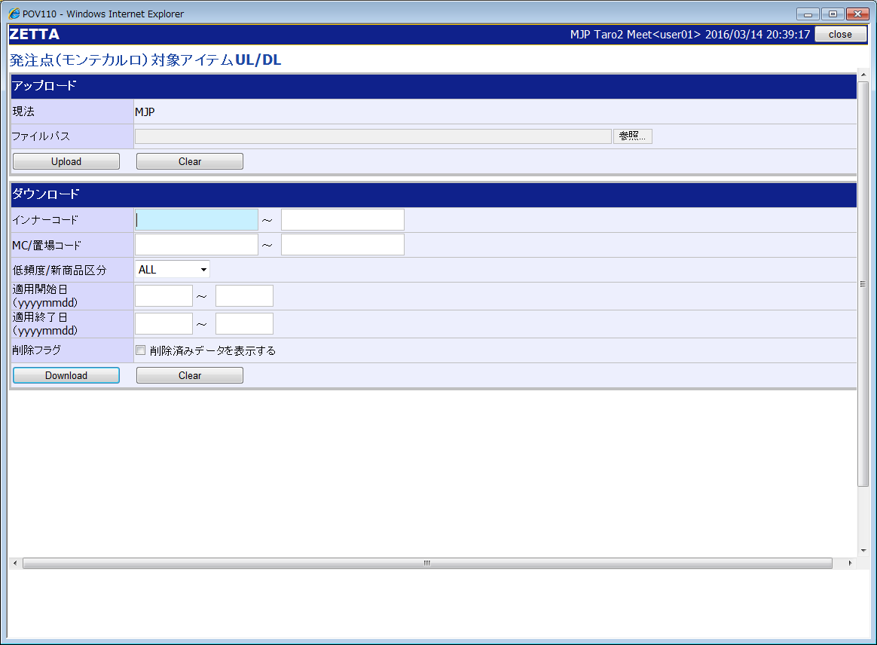

①
①

②
③

③

②
④

①
②
③
④
 |  |  | 画面タイトル
 |  |  | アップロードエリア
 |  |  | ダウンロードエリア
 |  |  | フッターエリア

英語版の日付フォーマットは現法によって異なる。 中国（yyyymmdd）

 |  | ＜画面イメージ＞ ※中国版


英語版の日付フォーマットは現法によって異なる 。 米国（mmddyyyy）

 |  | ＜画面イメージ＞ ※英語版


タイの英語版の日付フォーマットは現法によって異なる 。 タイ（ddmmyyyy）

 |  | ＜画面イメージ＞ ※タイの英語版

イベント処理仕様
【ToBe外部設計】
APIIDは採番後に記載する。
画面設計書 |  | イベント処理仕様 |  |  |  |  |  |  |  | 担当者 | 日付
 |  |  |  |  |  |  |  |  | 作成 | 郭 | 2020-07-22
 |  |  |  |  |  |  |  |  | 更新 | HYN叶紅偉 | 2021-07-12

画面ID | ASVTCOP030 | 画面名 |  | 発注点（モンテカルロ）対象アイテムUL･DL |  |  | 利用API |  | 参照情報
項目№ | 項目名 | イベント | 証跡 | 同期 | イベント処理概要 | 備考 | ID | 名称
A | 初期化イベント
A-1 | 画面初期化 | 初期処理 |  |  | １．ユーザーの権限に応じたボタンの活性／非活性制御を行う ２．画面項目定義の通り初期値設定を行う
B | イベント起動項目
B-1 | 「UPLOADアップロード」ボタンを押す | ボタン押下 |  |  | １．入力項目チェック（チェック仕様を参照）を行う ２．同時要求数チェック（チェック仕様を参照）を行う ３．オンバッチ処理管理マスタ登録サービスを呼び出し、状態管理DBに一つアップロード要求レコードを登録する ４．正常終了時、汎用DL画面へ遷移する 2．「汎用ファイルアップロード部品」を呼び出し、レスポンスを取得する 3．「発注点（モンテカルロ）対象アイテムUL非同期タスク登録API」を呼び出し、レスポンスを取得する 4．汎用ダウンロード画面に遷移する |  | ---------------- MAPIROP150 | ・汎用ファイルアップロード部品 ----------------------- ・発注点（モンテカルロ）対象アイテムUL非同期タスク登録API | 「機能呼出仕様」シートの「表_汎用ファイルアップロード部品」参照 「機能呼出仕様」シートの「表_発注点（モンテカルロ）対象アイテムUL非同期タスク登録API」参照 「機能呼出仕様」シートの「表_汎用ダウンロード画面遷移」参照
B-2 | アップロードの「クリア」ボタンを押す アップロードエリアの「検索条件のクリア」テキストリンクを押す | リンク押下 |  |  | 1 入力項目クリア 1-1：アップロードエリアの入力項目とフッターエリアをクリアし、初期表示（メニューからの遷移）状態とする。
B-3 | 「DOWNLOADダウンロード」ボタンを押す | ボタン押下 |  |  | １．入力項目チェック ファイルダウンロードチェック（チェック仕様を参照）を行う ２．同時要求数チェック（チェック仕様を参照）を行う ３．オンバッチ処理管理マスタ登録サービスを呼び出し、状態管理DBに一つダウンロード要求レコードを登録する。検索結果件数チェック（チェック仕様を参照）を行う。 ４．正常終了時、汎用DL画面へ遷移する ２．「発注点（モンテカルロ）対象アイテムDL非同期タスク登録API」APIを呼び出し、レスポンスを取得する ３．汎用ダウンロード画面に遷移する |  | MAPIROP130 | 発注点（モンテカルロ）対象アイテムDL非同期タスク登録API | 「機能呼出仕様」シートの「表_発注点（モンテカルロ）対象アイテムDL非同期タスク登録API」参照 「機能呼出仕様」シートの「表_汎用ダウンロード画面遷移」参照
B-4 | ダウンロードの「クリア」ボタンを押す ダウンロードエリアの「検索条件のクリア」テキストリンクを押す | リンク押下 |  |  | 1 入力項目クリア 1-1：ダウンロードエリアの入力項目とフッターエリアをクリアし、初期表示（メニューからの遷移）状態とする。
B-5 | 「ファイルをドロップして添付、または 参照」ボタンを押す | ボタン押下 |  |  | １．ファイルのアップロードポップアップ画面を開く ２．選択したファイルを表示する
C | 自動更新

機能呼出仕様
画面設計書 |  |  | 機能呼出仕様 |  |  |  |  |  |  | 担当者 | 日付
 |  |  |  |  |  |  |  |  | 作成 | 郭 | 2020-07-22
 |  |  |  |  |  |  |  |  | 更新 | HYN叶紅偉 | 2021-07-12

 | 表_汎用ファイルアップロード部品
 |  | パラメータ項目設定 |  | 項目名 |  |  | 設定値・編集仕様
 |  |  |  | 1 | ULファイル |  | 添付されたULファイル
 |  | レスポンス項目（詳細はAPI設計書参照） |  | 画面項目名 |  |  | レスポンス項目
 |  |  |  |  | 一時ファイルID |  | 一時ファイルID | ※
 |  | 想定抽出条件 |  | ー
 |  | ※ 一時ファイルIDの値には、[一時ファイルID]+++[署名]で設定された。

 | 表_発注点（モンテカルロ）対象アイテムUL非同期タスク登録API
 |  | パラメータ項目設定 |  | 項目名 |  |  | 設定値・編集仕様
 |  |  |  | 1 | 現法コード |  | ログイン情報.現法コード
 |  |  |  | 2 | 一時ファイルID |  | 汎用ファイルアップロード部品.一時ファイルIDを"+++”で区切りの1列目
 |  |  |  | 3 | 署名 |  | 汎用ファイルアップロード部品.一時ファイルIDを"+++”で区切りの2列目
 |  | レスポンス項目（詳細はAPI設計書参照） |  | 画面項目名 |  |  | レスポンス項目
 |  |  |  |  | エラーリスト
 |  |  |  |  |  | エラーコード
 |  |  |  |  |  | エラーメッセージ
 |  |  |  |  |  | エラーラベル
 |  |  |  |  |  | エラーパラメータ
 |  |  |  |  | 処理結果コード
 |  | 想定抽出条件 |  | ー

 | 表_発注点（モンテカルロ）対象アイテムDL非同期タスク登録API
 |  | パラメータ項目設定 |  | 項目名 |  |  | 設定値・編集仕様
 |  |  |  | 1 | 現法コード |  | ログイン情報.現法コード
 |  |  |  | 2 | ユーザID |  | ログイン情報.ユーザID
 |  |  |  | 3 | インナーコード(From) |  | ダウンロードエリア.インナーコード(From)
 |  |  |  | 4 | インナーコード(To) |  | ダウンロードエリア.インナーコード(To)
 |  |  |  | 5 | 置場リスト |  | -
 |  |  |  | 6 |  | 置場コード | ダウンロードエリアで選択した置場コード ※複数選択可能
 |  |  |  | 7 | 低頻度/新商品区分 |  | ダウンロードエリア.低頻度/新商品区分
 |  |  |  | 8 | 適用開始日(From) |  | ダウンロードエリア.適用開始日(From)
 |  |  |  | 9 | 適用開始日(To) |  | ダウンロードエリア.適用開始日(To)
 |  |  |  | 10 | 適用終了日(From) |  | ダウンロードエリア.適用終了日(From)
 |  |  |  | 11 | 適用終了日(To) |  | ダウンロードエリア.適用終了日(To)
 |  |  |  | 12 | 削除フラグ |  | ダウンロードエリア.削除フラグはオフの場合、”false”を設定 上記以外の場合、”true”を設定
 |  | レスポンス項目（詳細はAPI設計書参照） |  | 画面項目名 |  |  | レスポンス項目
 |  |  |  |  | エラーリスト
 |  |  |  |  |  | エラーコード
 |  |  |  |  |  | エラーメッセージ
 |  |  |  |  |  | エラーラベル
 |  |  |  |  |  | エラーパラメータ
 |  |  |  |  | 処理結果コード
 |  | 想定抽出条件 |  | ー

【Tobe外部設計】
I/F未確定のため、共通機能との認識合わせが必要
 | 表_汎用ダウンロード画面遷移
 |  | パラメータ項目設定 |  | 項目名 |  |  | 設定値・編集仕様
 |  |  |  | 1 | 現法コード |  | ログイン情報.現法コード
 |  |  |  | 2 | ユーザID |  | ログイン情報.ユーザID
 |  |  |  | 3 | ファイル名 |  | 出力ファイル名
 |  |  |  | 4
 |  | レスポンス項目（詳細はAPI設計書参照） |  | 画面項目名 |  |  | レスポンス項目
 |  |  |  |  | エラーリスト
 |  |  |  |  |  | エラーコード
 |  |  |  |  |  | エラーメッセージ
 |  |  |  |  |  | エラーラベル
 |  |  |  |  |  | エラーパラメータ
 |  |  |  |  | 処理結果コード
 |  | 想定抽出条件 |  | ー

別紙_入力ファイル（発注点対象ULファイル）仕様
API設計書 |  |  | 別紙_入力ファイル（発注点対象ULファイル）仕様 |  |  |  |  |  |  |  |  |  |  |  |  |  |  |  |  |  |  |  |  |  |  | 担当者 | 日付
 |  |  |  |  |  |  |  |  |  |  |  |  |  |  |  |  |  |  |  |  |  |  |  |  | 作成 | 郭 | 2020-07-22
 |  |  |  |  |  |  |  |  |  |  |  |  |  |  |  |  |  |  |  |  |  |  |  |  | 変更 | HYN叶紅偉 | 2021-07-12

■ファイル個別設定事項

 |  | 文字コード：Unicode（UTF-16） ※BOM付とする。アプリでBOMを排除する。
 |  | 改行コード：CR+LF
 |  | 区切り文字：タブ
 |  | 括り文字：なし
 |  | 形式：txt

■ファイルレイアウト
1
2
3
5
6
4
7
8
9
10
11
12
13
14
15
16
17
18
19
20

 | データ領域

 |  |  |  |  |  |  |  | 標準入力チェック |  |  |  |  |  |  |  |  |  | 数値範囲 |  |  |  | 桁数
項目№ | 項目名 |  |  | 項目名（物理名） | 型 | 繰返 | 必須 | 必須 | ASCII | 半角 | 全角 | 英字 | 数字 | 英数字 | 日付 | 整数 | 実数 | 超 ＞ | 以上 ≧ | 以下 ≦ | 未満 ＜ | 最大 | 最小 | 特記事項
データ領域
1 | 現法コード |  |  |  | 文字列 | 〇 | 〇 | 〇 | - | 〇 | - | - | - | 〇 | - | - | - | - | - | - | - | 3 | 3
2 | 統合インナーコード |  |  |  | 文字列 | 〇 | 〇 | 〇 | - | 〇 | - | - | - | 〇 | - | - | - | - | - | - | - | 14 | 14
3 | 置場コード |  |  |  | 文字列 | 〇 | 〇 | 〇 | - | 〇 | - | - | - | 〇 | - | - | - | - | - | - | - | 4 | 4
4 | 低頻度/新商品区分 |  |  |  | 文字列 | 〇 | 〇 | 〇 | - | - | - | - | - | - | - | - | - | - | - | - | - | 1 | 1
5 | サービスレベル |  |  |  | 文字列 | 〇 | 〇 | 〇 | - | 〇 | - | - | 〇 | - | - | - | - | - | - | - | - | 2 | 2
6 | 適用開始日 |  |  |  | 文字列 | 〇 |  | - | - | - | - | - | - | - | 〇 | - | - | - | - | - | - | 8 | 8 | YYYYMMDD
7 | 適用終了日 |  |  |  | 文字列 | 〇 |  | - | - | - | - | - | - | - | 〇 | - | - | - | - | - | - | 8 | 8 | YYYYMMDD
8 | 削除フラグ |  |  |  | 文字列 | 〇 |  | - | - | - | - | - | - | - | - | - | - | - | - | - | - | 1 | 0
9 | 販売経過日数 |  |  |  | 数字 | 〇 |  | - | - | - | - | - | 〇 | - | - | - | - | - | - | - | - | 3 | 0
10 | 更新回数 |  |  |  | 数字 | 〇 |  | - | - | - | - | - | 〇 | - | - | - | - | - | - | - | - | 4 | 0
11 | 認可ユーザ種別 |  |  |  | 文字列 | 〇 |  | - | - | - | - | - | - | - | - | - | - | - | - | - | - | - | -
12 | 登録者 |  |  |  | 文字列 | 〇 |  | - | - | - | - | - | - | - | - | - | - | - | - | - | - | 6 | 0
13 | 登録呼び出し元プログラム |  |  |  | 文字列 | 〇 |  | - | - | - | - | - | - | - | - | - | - | - | - | - | - | - | -
14 | 登録日時（システム日時） |  |  |  | 文字列 | 〇 |  | - | - | - | - | - | - | - | - | - | - | - | - | - | - | 22 | 0
15 | 登録日時（現法日時） |  |  |  | 文字列 | 〇 |  | - | - | - | - | - | - | - | - | - | - | - | - | - | - | 22 | 0
16 | 登録日時（ロケール日時） |  |  |  | 文字列 | 〇 |  | - | - | - | - | - | - | - | - | - | - | - | - | - | - | 22 | 0
17 | 登録プログラム |  |  |  | 文字列 | 〇 |  | - | - | - | - | - | - | - | - | - | - | - | - | - | - | 15 | 0
18 | 更新者 |  |  |  | 文字列 | 〇 |  | - | - | - | - | - | - | - | - | - | - | - | - | - | - | 6 | 0
19 | 更新呼び出し元プログラム |  |  |  | 文字列 | 〇 |  | - | - | - | - | - | - | - | - | - | - | - | - | - | - | - | -
20 | 更新日時（システム日時） |  |  |  | 文字列 | 〇 |  | - | - | - | - | - | - | - | - | - | - | - | - | - | - | 22 | 0
21 | 更新日時（現法日時） |  |  |  | 文字列 | 〇 |  | - | - | - | - | - | - | - | - | - | - | - | - | - | - | 22 | 0
22 | 更新日時（ロケール日時） |  |  |  | 文字列 | 〇 |  | - | - | - | - | - | - | - | - | - | - | - | - | - | - | 22 | 0
23 | 更新プログラム |  |  |  | 文字列 | 〇 |  | - | - | - | - | - | - | - | - | - | - | - | - | - | - | 15 | 0

別紙_出力ファイル（発注点対象UL結果ファイル）仕様
API設計書 |  |  | 別紙_出力ファイル（発注点対象UL結果ファイル）仕様 |  | 担当者 | 日付
 |  |  |  | 作成 | 郭 | 2020-07-22
 |  |  |  | 変更 | HYN叶紅偉 | 2021-07-12

■ファイル個別設定事項
 | ファイル名：RES_[アップロードファイル名].txt
 | 文字コード：Unicode（UTF-16） ※BOM付とする。アプリでBOMを排除する。
 | 改行コード：CR+LF
 | 区切り文字：タブ
 | 括り文字：なし
 | 形式：txt

■ファイルレイアウト
1
2
3
4
5
6
7
8
9
10
11
12
15
16
20
21
22
23
13
14
17
18
19

 | 明細領域

 |  | ※同じヘッダーで複数明細存在する場合も、すべての明細にヘッダーを付与し表示する
 |  | ※各項番の編集仕様は別紙_出力ファイル（発注点対象UL結果ファイル）項目編集仕様を参照

別紙_出力ファイル（発注点対象DLファイル）仕様
API設計書 |  |  | 別紙_出力ファイル（発注点対象DLファイル）仕様 |  |  | 担当者 | 日付
 |  |  |  |  | 作成 | 郭 | 2020-07-22
 |  |  |  |  | 変更 | HYN叶紅偉 | 2021-07-12

■ファイル個別設定事項
 | ファイル名：[機能ID]_[現法コード]_[処理日付時刻 (yyyyMMddHHmmssSSS)].txt |  |  | ※タイムスタンプは現法日付のフォーマットに準ずる
 | 文字コード：Unicode（UTF-16）
 | 改行コード：CR+LF
 | 区切り文字：タブ
 | 括り文字：なし
 | 形式：txt
 | 保存期間：なし

■ファイルレイアウト

1
2
3
４
５
６
７
８
９
10
11
12
13
14
15
16
17
18
19
20

明細領域

 |  | ※各項番の編集仕様は別紙_出力ファイル（発注点対象DLファイル）項目編集仕様を参照

 |  | ※ソート順 現法コード 、統合インナーコード 、 置場コード 、低頻度／新商品区分（昇順）

